lista do wyboru
199265 Pakiet Geografia
Dotyczy zwiększenia części oświatowej subwencji ogólnej z 0,4% rezerwy w roku 2020 z tytułu dofinansowania w zakresie wyposażenia w pomoce dydaktyczne niezbedna do realizacji podstawy programowej z przedmiotów przyrodniczych w publicznych szkołach podstawowych Szanowni Państwo, zapraszamy do skorzystania z bogatej oferty na wyposażenie sal szkolnych w pomoce dydaktyczne dedykowanej w ramach rezerwy oświatowej. Decydując się na wybrany produkt prosimy o wpisanie odpowiedniej ilości w kolumnie pod nazwą "Ilość". W drugim arkuszu tego pliku o nazwie "wybrane produkty - podsumowanie" automatycznie wyświetli się Państwu kalkulacja wybranych produktów. Do wniosku - załącznik nr 4, należy dołączyć wykaz pomocy dydaktycznych - załącznik nr 4a zakupionych w roku bieżącym lub planowanych do zakupienia odrębnie dla każdej szkoły i do każdego przedmiotu
Kod | Nazwa | Ilość | Cena brutto | Wartość brutto | Opis | Zdjęcie
145088 | SONDA Go Gimnazjum - zestawy 3 i 4 | 1 | 6,999.00 zł | 6,999.00 | Nowoczesne zestawy do przeprowadzania praktycznych eksperymentów z dziedziny fizyki. Najważniejsze cechy SOND docenione przez ich użytkowników: • innowacyjność - nowatorstwo SOND polega na oferowanej możliwości wykonywania ćwiczeń równolegle z wizualizacją ich wyników na ekranie komputera; • praktyczność - możliwość wykorzystania w wielu różnych klasach, wśród kolejnych roczników uczniów; • motywujący charakter - skuteczna zachęta do nauki oraz zgłębiania tajników przedmiotów ścisłych; • polska produkcja - SONDa skonstruowana została we współpracy z inżynierami oraz dydaktykami z dziedziny fizyki z Uniwersytetu im. Adama Mickiewicza w Poznaniu; Urządzenie zarejestrowane zostało w Urzędzie Patentowym RP. SONDy to praktyczna pomoc dydaktyczna dla uczniów wielu roczników • możliwość zaprezentowania uczniom szkoły jako miejsca niestroniącego od najnowocześniejszych rozwiązań • możliwość udowodnienia uczniom, że szkoła potrafi zagwarantować im ciekawe zajęcia, wykorzystujące posiadane przez nich umiejętności (w zakresie obsługi komputera) • możliwość dołączenia do grona szkół, w których szczególną wagę przykłada się do nauczania na najwyższym poziomie oraz w zgodzie z najnowszymi trendami światowymi • szybki zwrot inwestycji w zakupione oprzyrządowanie w związku z możliwością jego użytkowania przez wiele długich lat SONDy są docenione przez uczniów oraz nauczycieli przedmiotów ścisłych • praktyczność ćwiczeń oraz różnych form wizualizacji ich wyników (30 eksperymentów wraz z poradnikiem metodycznym) • możliwość pracy w grupach z prezentacją wyników przed szerszym gronem słuchaczy • możliwość indywidualnej pracy z uczniem samodzielnie wypracowującym wnioski • wysoka jakość zestawu dzięki uporządkowanym treściom, przejrzystości opisów, rozmaitym schematom budowy, przykładowym połączeniom elementów oraz gotowym tabelom wypełnianym wynikami • atrakcyjność zajęć przeprowadzanych z wykorzystaniem komputera Oprogramowanie do wizualizacji ćwiczeń (w każdym zestawie SONDa): Op | 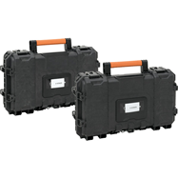
571159 | Przyrząd do demonstracji przewodności cieplnej metali | 1 | 69.90 zł | 69.90 | Do krążka przymocowanych jest pięć prętów wykonanych z różnych metali: aluminium, stali, mosiądzu, miedzi i niklu. Możemy dzięki niemu badać przewodność cieplną metali i porównywać ją. · dł. 32 cm | 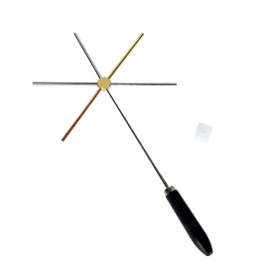 | 79100 | 1
841152 | Zestaw kostek o równych objętościach masach i różnych objętościach | 1 | 149.90 zł | 149.90 | Zestaw 4 sześcianów z haczykiem, do doświadczeń z wyznaczaniem gęstości różnych materiałów. Każdy sześcian wykonany jest z innego materiału: aluminium, mosiądzu, żelaza lub ołowiu • wym. 3,2 x 3,2 x 3,2 cm. | 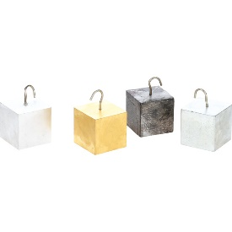
012012 | Zestaw podstawowych obwodów elektrycznych | 1 | 389.90 zł | 389.90 | Zestaw do budowania podstawowych obwodów elektrycznych. Elementy obwodu zamontowane są na przezroczystych płytkach, tak aby widoczny był cały obwód. Połączeń elektrycznych płytek dokonuje się szybko i łatwo poprzez specjalne magnetyczne styki. W zestawie: • 6 płytek: 3 z żarówką na podstawce (2 rodzaje żarówek) 1 z brzęczykiem, 1 z włącznikiem przyciskowym, 1 z silniczkiem • drut rezystancyjny • 10 przewodów ze specjalnymi stykami magnetycznymi • 2 przewody krokodylkowe • 3 łączniki baterii | 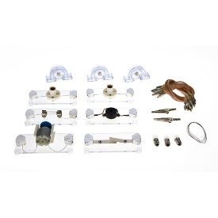
841111 | Zasilacz demonstracyjny | 1 | 499.90 zł | 499.90 | Właściwości przyrządów pomiarowych: - jednoczesny odczyt napięcia i prądu - płynna regulacja napięcia i prądu - zgrubny i precyzyjny wybór wartości napięcia i prądu · Typ zasilacza: laboratoryjny · Rodzaj użytego wyświetlacza: 2x LCD 3 cyfry · Liczba kanałów: 1 · Napięcie wyjściowe: 0...30V DC · Prąd wyjściowy: 0...5A · Stabilizacja napięcia: 1% + 10mV · Stabilizacja prądu: 1% + 5mA · Tętnienia i szumy dla napięcia (regulowanego): 200mVpp · Wymiary: 85 x 160 x 205 mm · Masa: 1.5 kg · Źródło zasilania: 230VAC 50/60Hz · Rodzaj zasilacza: impulsowy, jednokanałowy · Zabezpieczenie przeciwprzeciążeniowe · Wersja wtyczki: EU | 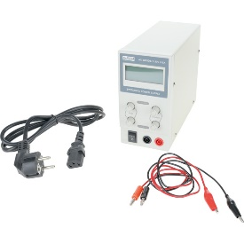
571170 | Model do prezentacji siły odśrodkowej | 1 | 99.90 zł | 99.90 | Pomoc dydaktyczna pozwala zademonstrować pojęcie siły odśrodkowej. Model składa się z metalowej prowadnicy zawiniętej przy podstawie w ogromną pętlę (prowadnica od strony wewnętrznej). Uwalniamy kulkę na samej górze prowadnicy i obserwujemy tor jej drogi – wbrew sile ciążenia kulka nie spada po dotarciu do górnej części pętli, lecz pokonuje ją i opuszcza "trzymając się" toru, co dowodzi działania siły odśrodkowej. · wym. 42 x 10 x 43 cm | 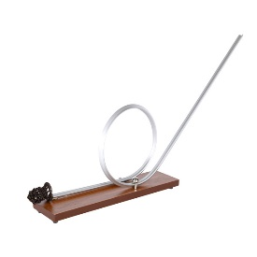
571197 | Pojazd do demonstracji III zasady dynamiki Newton'a | 1 | 59.90 zł | 59.90 | Pojazd służy do demonstracji III zasady dynamiki Newton'a - wzajemne oddziaływanie ciał (nazywaną zasadą akcji i reakcji - siły zawsze występują parami jako akcja i reakcja). Pomoc dydaktyczna w przystępny sposób obrazuje jak pojazd napędzany jest siłą reakcji, która pochodzi od poruszanego powietrzem wiatraczka umieszczonego na pojeździe. Pojazd zasilany 2 bateriami typu AA. · wym. wózka 14 x 7 x 3 cm · wym. płytki 12 x 11 cm | 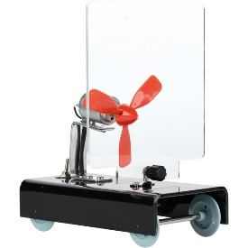
571214 | Klosz próżniowy z dzwonkiem elektrycznym | 1 | 299.90 zł | 299.90 | Klosz z podstawą oraz pompą próżniową to zestaw elementów pozwalających na wykonywanie efektownych doświadczeń pokazowych w warunkach obniżonego ciśnienia. Dołączony dzwonek elektryczny, dzięki przejrzystej konstrukcji i braku obudowy pozwala poznać zasadę jego działania, w połączeniu z kloszem zaś wykazać, że dźwięk nie rozchodzi się w próżni. · śr. 19 cm · wys. 29 cm | 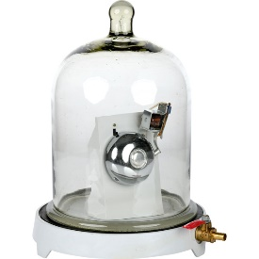
571232 | Wahadło balistyczne | 1 | 229.90 zł | 229.90 | Wahadło balistyczne to przyrząd, który świetnie sprawdzi się podczas prezentacji prawa zachowania pędu, ukazania trajektorii lotu (krzywej balistycznej) i pomiaru prędkości pocisków. · 3 kulki o śr. 1,2 cm · wym. 16 x 25 x 41 cm | 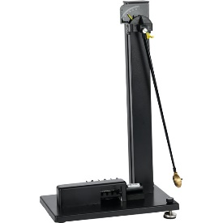
571254 | Równia pochyła do doświadczeń z tarcia | 1 | 269.90 zł | 269.90 | Pomoc dydaktyczna do doświadczeń z zakresu dynamiki na lekcjach fizyki. Przy jej pomocy można omówić zagadnienia związane z ruchem jednostajnym i zmiennym z tarciem kinetycznym lub bez, z badaniem tarcia statycznego czy ruchem toczącego się walca. · drewniana deska z podziałką o wym. 85 x 10 x 3,5 cm · żeliwna podkładka o wym. 21 x 13 x 2 cm · 10 szt. odważników 50 g · siłomierz · drewniany wałek o wym. 5 x 8 cm · plastikowy "wózek" na odważniki o wym. 10 x 8 x 4 cm · drewniany "wózek" na odważniki o wym. 11 x 8 x 4 cm · metalowe pręty o dł. 50 cm i 13 cm · sznurek · imadło | 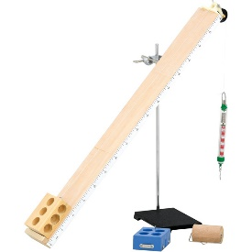
 |  |  |  | 9,068.10

